关系图
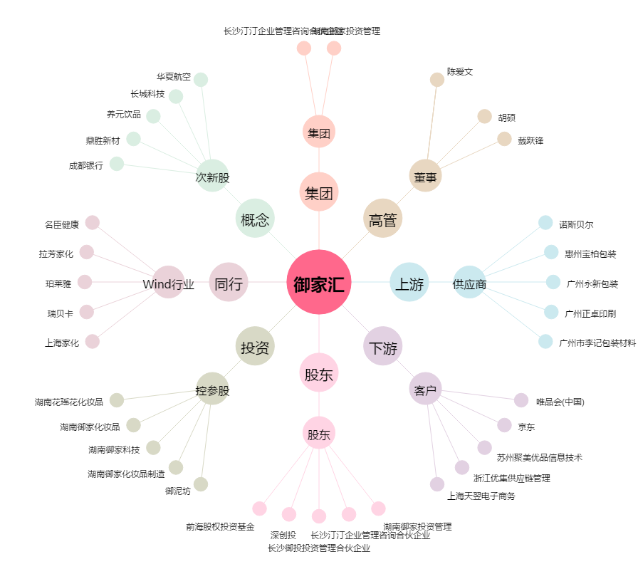
御家汇[300740.SZ] - 关系概览图

